Sheet1
숙련도점수 | 유저-챔피언 |  |  |  |  |  |  |  |  | 아이디검색
 | 챔피언1 | 챔피언2 | 챔피언3 | 챔피언4 | 챔피언5 | 챔피언6 | 챔피언7 |  |  | GET /lol/summoner/v4/summoners/by-name/{summonerName}
유저1 | 5 | 4 | 3 | 1 | x |  |  |  |  | encryptedSummonerId
유저2 | 5 | 4 | 3 | 1 | 5 |  |  |  |  | GET /lol/champion-mastery/v4/champion-masteries/by-summoner/{encryptedSummonerId}
유저3 | 3 | 1 | 5 | 4 | 2 |  |  |  |  | Get all champion mastery entries sorted by number of champion points descending,
유저4 | 3 | x | 4 | 3 | 2 |  |  |  |  | championId
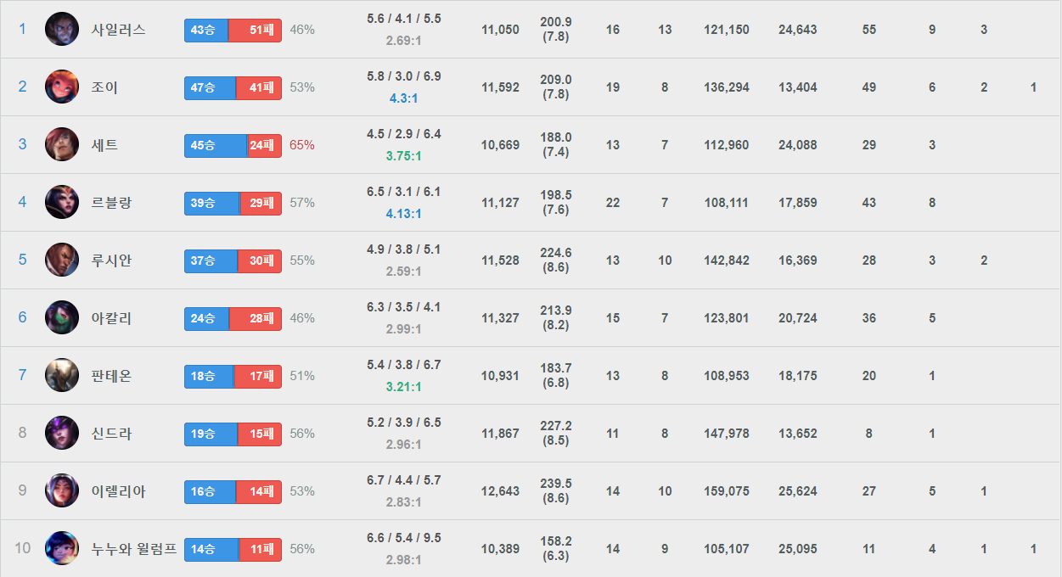
유저5 | 1 | 3 | 3 | 2 | 5 |  |  |  |  | championLevel
 |  |  |  |  |  |  |  |  |  | championPoints |  | 전체포인트에서 표준화

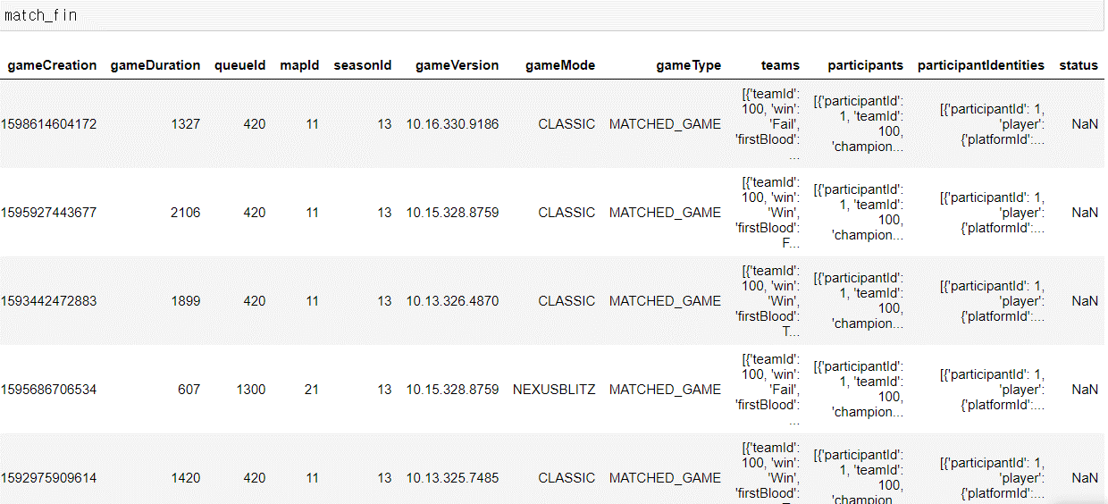
 |  |  |  |  |  |  |  |  | 매치데이터 | 최근200판 | 챔피언별200판 | 할 수 있음
판수기준 | 유저-챔피언 |  |  |  |  |  |  |  |  |  |  |  |  | 값 표준화
 | 챔피언1 | 챔피언2 | 챔피언3 | 챔피언4 | 챔피언5 | 챔피언6 | 챔피언7 |  |  |  |  |  | 판수기준 | 상대비율 | 5판이하제외
유저1 | 5 | 4 | 3 | 1 | x |  |  |  |  |  |  |  | 승수기준
유저2 | 5 | 4 | 3 | 1 | 5 |  |  |  |  |  |  |  | 승률기준
유저3 | 3 | 1 | 5 | 4 | 2 |  |  |  |  |  |  |  | KDA기준
유저4 | 3 | x | 4 | 3 | 2
유저5 | 1 | 3 | 3 | 2 | 5
판수기준 | 유저-역할군
 | 역할군1 | 역할군2 | 역할군3 | 역할군4 | 역할군5 | 역할군6 | 역할군7
유저1 | 5 | 4 | 3 | 1 | x |  |  |  |  |  | 유저-MBTI를 기준으로 MBTI-ITEM table 만들 수 있음
유저2 | 5 | 4 | 3 | 1 | 5 |  |  |  |  |  | 챔피언1 | 챔피언2 | 챔피언3 | 챔피언4 | 챔피언5 | 챔피언6 | 챔피언7
유저3 | 3 | 1 | 5 | 4 | 2 |  |  |  |  | MBTI1
유저4 | 3 | x | 4 | 3 | 2 |  |  |  |  | MBTI2
유저5 | 1 | 3 | 3 | 2 | 5 |  |  |  |  | MBTI3
판수기준 | 유저-라인 |  |  |  |  |  |  |  |  | MBTI4
 | 탑 | 정글 | 미드 | 원딜 | 서폿 |  |  |  |  | MBTI5
유저1 | 5 | 4 | 3 | 1 | x
유저2 | 5 | 4 | 3 | 1 | 5
유저3 | 3 | 1 | 5 | 4 | 2
유저4 | 3 | x | 4 | 3 | 2
유저5 | 1 | 3 | 3 | 2 | 5

행 | 유저 | MBTI |  | 매치 데이터 |  |  | 1초 10번 | 매치데이터 |  |  | input | {userid} | 1
 |  |  |  |  |  |  |  |  |  |  | output | {champion list} | [5,7,6,…,]

 | 챔피언1 | 챔피언2 | 챔피언3 | 챔피언4 | 챔피언5 | 챔피언6 | 챔피언7
챔피언1 |  |  |  |  |  |  |  | 최종 아이템 누적 비율
챔피언2
챔피언3
챔피언4
챔피언5

